Sheet1
SMILES | 分子结构图 | P_ATSC1pe | P_MATS2c | P_SlogP_VSA2 | ATSC1pe | MATS2c | SlogP_VSA2
C1NOCCOC=1 | 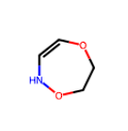 | -0.193 | 0.095 | 18.984 | 0.30008571429 | -0.41391632899 | 13.213763929
CNCO/C=C/NO |  | -0.193 | 0.095 | 18.984 | -0.066334567901 | -0.24667639087 | 18.985741755
CCNNOCCCN |  | -0.193 | 0.095 | 18.984 | 0.43689565972 | -0.15428345313 | 19.696394776
CNCCCNNC |  | -0.193 | 0.095 | 18.984 | 0.18177240076 | -0.32377408546 | 27.184856777
C1OCCCC1 |  | -0.193 | 0.095 | 18.984 | 0.14518125 | -0.20074031136 | 13.213763929
C1(F)C(/C(/N)=C/CON)CON=1 |  | -0.193 | 0.095 | 18.984 | -0.040681818182 | -0.21140639939 | 19.179218281
C1N(CCOCN)C1 |  | -0.193 | 0.095 | 18.984 | -0.010975 | -0.1010966922 | 37.871877661
C1(OOCN(C)C)CCC1N |  | -0.193 | 0.095 | 18.984 | 0.84249259259 | -0.22855542667 | 37.871877661
FCN(O)CCOCN |  | -0.193 | 0.095 | 18.984 | -0.282269 | -0.13589101005 | 36.951451623
C1(NCC)OCCOC1 | 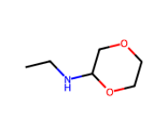 | -0.193 | 0.095 | 18.984 | 0.11453636364 | -0.2043688535 | 32.59330347
C=COC(OC)NOC=C | 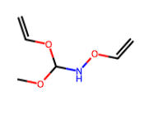 | -0.193 | 0.095 | 18.984 | 0.38344897959 | -0.071775916193 | 13.523759054
ONC(CF)CCON |  | -0.193 | 0.095 | 18.984 | -0.017669 | -0.33207902527 | 24.530566791
C/N=C/F |  | -0.193 | 0.095 | 18.984 | -0.036075 | -0.1442091457 | 13.516041912
CCO/N=C/C#N |  | -0.193 | 0.095 | 18.984 | 0.46020236686 | -0.35922876272 | 12.821482544
NOCCCON/C=C/N |  | -0.193 | 0.095 | 18.984 | 0.2782879017 | -0.26343417702 | 13.213763929
CNCCCNNO |  | -0.193 | 0.095 | 18.984 | 0.23873877551 | -0.22024444161 | 25.344437819
N#CNCCC |  | -0.193 | 0.095 | 18.984 | -0.061 | 0.21119111966 | 6.5447564059
C1(CO/C=N/C)NNC=C1F |  | -0.193 | 0.095 | 18.984 | -0.14902380952 | -0.28094091135 | 26.097055697
C(N)CCCNNC(OC)C |  | -0.193 | 0.095 | 18.984 | 0.081341 | -0.10740508958 | 26.427211524
CNNCCCCN |  | -0.193 | 0.095 | 18.984 | 0.010272400756 | -0.21885044645 | 20.137184795
C/C=C/NNO |  | -0.292 | 0.001 | 21.059 | 0.20660867347 | -0.18064077437 | 5.2072530248
CNCCCOCNC |  | -0.292 | 0.001 | 21.059 | 0.05995936 | -0.12764850935 | 33.977799083
CNCCOCCN | 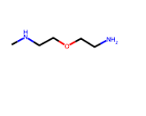 | -0.292 | 0.001 | 21.059 | -0.14094607438 | -0.2539486377 | 33.350948724
N=CCONCCC/N=C/O |  | -0.292 | 0.001 | 21.059 | -0.018750694444 | -0.077851601172 | 37.418183672
O1CNC(C)C(O)=C1 | 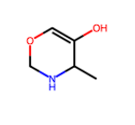 | -0.292 | 0.001 | 21.059 | -0.34012941176 | -0.099697945941 | 17.879184971
C1(=O)C(OCCNC)CN1 |  | -0.292 | 0.001 | 21.059 | -0.15645454545 | -0.17392199103 | 38.755212876
CNCO/C=C/N |  | -0.292 | 0.001 | 21.059 | -0.25042871972 | -0.09470402566 | 13.77848873
CCCNCOC=N |  | -0.292 | 0.001 | 21.059 | -0.08163225 | 0.1170158392 | 19.676234075
N1CC1CO | 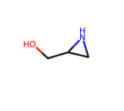 | -0.292 | 0.001 | 21.059 | -0.31625833333 | -0.16535391488 | 24.300006594
CNCCOCN | 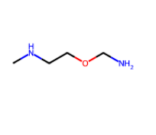 | -0.292 | 0.001 | 21.059 | -0.18003850416 | -0.081596303948 | 26.930127101
C1CNCN1 | 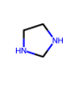 | -0.292 | 0.001 | 21.059 | -0.0686 | -0.037884144681 | 19.758204001
N/N=C/OCCCN |  | -0.292 | 0.001 | 21.059 | -0.19012354571 | -0.14553053649 | 19.552299292
COCCN | 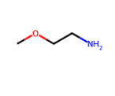 | -0.292 | 0.001 | 21.059 | -0.1225627551 | -0.24757801948 | 20.261435912
CO/C=C/CN |  | -0.292 | 0.001 | 21.059 | -0.136264 | -0.18002343343 | 13.654553947
NOCCCN(N)CF |  | -0.292 | 0.001 | 21.059 | 0.064595011338 | -0.30506066914 | 24.95907665
C/N=C/CON | 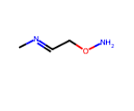 | -0.292 | 0.001 | 21.059 | 0.24545867347 | -0.48399508241 | 19.869154527
C=NCOCC=N |  | -0.292 | 0.001 | 21.059 | -0.059404 | -0.20072636165 | 26.269815448
COCN(CN)CC | 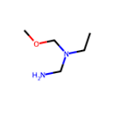 | -0.292 | 0.001 | 21.059 | 0.03055392562 | 0.0039849102189 | 31.953971614
C1N(O)COC=N1 | 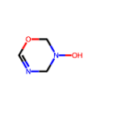 | -0.292 | 0.001 | 21.059 | -0.0404 | -0.091697597576 | 30.070639607
C1ON=NN1C | 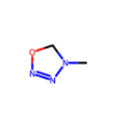 | -0.292 | 0.001 | 21.059 | 0.75825454545 | -0.10116356533 | 18.787401254
CNCCNN/C=C(\F)/F |  | 0.341 | -0.376 | 23.068 | -0.34212244898 | -0.35639909354 | 20.137184795
N/C=C/ONCN |  | 0.341 | -0.376 | 23.068 | -0.23473164063 | -0.21164184009 | 6.6686911889
NNCCCCNO |  | 0.341 | -0.376 | 23.068 | 0.06723877551 | -0.31453427276 | 18.296765837
CO/N=C/CCNNCC=N |  | 0.341 | -0.376 | 23.068 | 0.469036 | -0.31374500509 | 32.628511512
CNCCOCNC(OC)C |  | 0.341 | -0.376 | 23.068 | 0.098637098692 | -0.038391701253 | 40.267825813
C/C=C/ON | 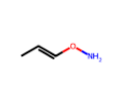 | 0.341 | -0.376 | 23.068 | 0.25189097222 | -0.41203440913 | 0
NCC(O)CN | 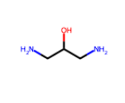 | 0.341 | -0.376 | 49.068 | -0.71753476562 | -0.099395243421 | 24.300006594
CNCCOCN/C=C/O |  | 0.341 | -0.376 | 23.068 | -0.32896736111 | -0.11977521369 | 32.036654495
C/N=C/OCNC |  | 0.341 | -0.376 | 23.068 | 0.045588927336 | 0.030510371795 | 27.226821634
CCNCOCCN |  | 0.341 | -0.376 | 23.068 | -0.14094607438 | -0.065650266422 | 26.427211524
C1CONC1CN | 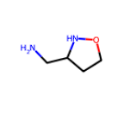 | 0.341 | -0.376 | 23.068 | 0.19486470588 | -0.20808663235 | 19.1934792
NCCOCC=O |  | 0.341 | -0.376 | 23.068 | -0.243175 | -0.28662386025 | 26.044680858
C=NO/C=C/NOC |  | 0.341 | -0.376 | 23.068 | 0.70881875 | -0.48061486537 | 13.827313698
C1N(OC)CCOCN1 | 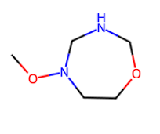 | 0.341 | -0.376 | 23.068 | 0.52105714286 | -0.14955742088 | 38.724161573
CNOCC=N |  | 0.341 | -0.376 | 23.068 | 0.24545867347 | -0.37862139682 | 19.869154527
C=COCN/C=N/C |  | 0.341 | -0.376 | 23.068 | 0.034010802469 | 0.089469237862 | 20.117024093
NCCCNCN(F)C |  | 0.341 | -0.376 | 23.068 | 0.43429073724 | -0.092773729786 | 31.92790985
NO/C=C/CN |  | 0.341 | -0.376 | 23.068 | -0.064991326531 | -0.27196332875 | 6.5447564059
CO/C=C/OCNN |  | 0.341 | -0.376 | 23.068 | -0.1223345679 | -0.32830883859 | 13.840614289
C1NC=CC1OC=N |  | 0.341 | -0.376 | 23.068 | -0.205825 | -0.045726320489 | 19.049383715

